상품제안서
볼빅 솔리체 화이트/블루 6구 골프공 | 상품코드: F30551

 |  |  |  |  |  |  | 02-412-0044 | www.easy1.co.kr
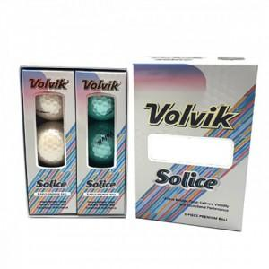

【상세/제작정보】 | 컬러인쇄 문의 포장지(아트지,금박지,은박지) 포장 무료

【인쇄/포장옵션】 | / 포장지포장

【공급단가】 | 수량 | 20~ | 60~ | 100~ | 300~ | 500~
*VAT별도 | 단가 | 22,680원 | 22,320원 | 21,780원 | 21,230원 | 20,870원

【상품 URL】 | http://www.easy1.co.kr/src/goods_detail.php?gdno=30551

